認証器自動判断シート
 |  | 虹彩 | 顔 | 指紋 | カード | 暗証番号 | アプリ認証
① | 必要な認証手段全てに〇を記入、不要な認証手段は空白 |  |  |  |  |  |  | 情報を入力してください
 |  | 必要 | 不要
② | 機械警備との連動は必要か？ |  |  |  |  |  |  | 情報を入力してください
 |  | 電気錠 | 一般錠 | 自動扉 | 不要
③ | オートロック化させたい扉はどれか？ |  |  |  |  |  |  | 情報を入力してください
 |  | 屋外 | 屋内
④ | 認証器を設置する場所は？ |  |  |  |  |  |  | 情報を入力してください
 |  | 必要 | 不要
⑤ | 管理用ソフトは必要か？（一般錠は連動不可） |  |  |  |  |  |  | 情報を入力してください
 |  | 必要 | 不要
⑥ | 勤怠管理システムが必要か？（管理用ソフト必須。一般錠は連動不可） |  |  |  |  |  |  | 情報を入力してください

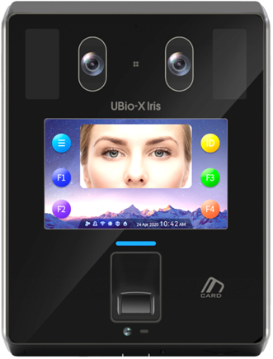
 | 必須機器 |  | 定価 | 備考 |  |  |  | 質問内容を満たす認証器 | 空白
認証器 |  |  |  | 認証器を選択してください。
専用BOX |  |  |  |  |  |  |  |  | 空白
電気錠制御器 |  |  |  |  |  |  |  |  | 空白
機械警備連動機器 |  |  |  |  |  |  |  |  | 空白
管理用ソフト |  |  |  |  |  |  |  |  | 空白
勤怠管理機器 |  |  |  |  |  |  |  |  | 空白

 | 部分にリスト内から情報を選択してください。

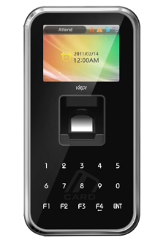

コントローラ部

リーダ部
CE-1NY
インボディ
アウトボディ
インボディ
アウトボディ
認証器
専用BOX
電気錠制御器
機械警備連動機器
勤怠管理機器
管理用ソフト
